GH
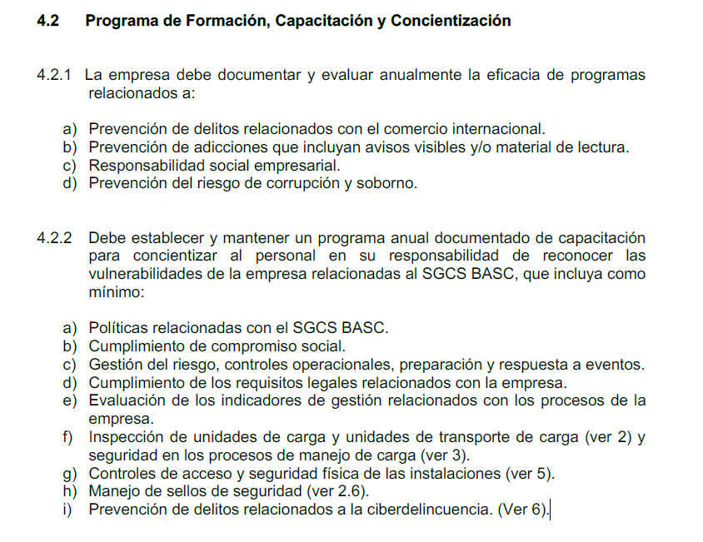
 | CARGOS NUEVOS
 | Área | Rol | Fecha cambio | Salario mensual | Meses contratado | Proporcion pago 2025
1 | FCL
2 | LCL
3 | VAS
4 | Aéreo
5 | Puertos
6 | Comercial
7 | Ops
8 | Customer
9 | P&A
10 | Financiero
11 | Gerencias

 | CARGA PRESTACIONAL | Cesantías | 8.33
 |  | Intereses | 1
 |  | Vacaciones | 4.17
 |  | Prima | 8.33
 |  | Salud | 8.5
 |  | Pensión | 12
 |  | ARL | 3 |  |  |  | 2
 |  | Parafiscales (SENA, Caja, ICBF) | 7
 |  | Impuesto retención | 0
 |  | Auxilio de transporte | 0
 |  |  | 52.33%

 |  | CARGAS SOCIALES | CARGAS SOCIALES2
 |  | 30.50% | 69.50%

 | COMISIONES | TRM | $ 3,950
 | AREA | PRODUCTO | NOMBRE | COP PROM 2025 | USD PROM 2024
1 | GERENCIA DE PRODUCTO | VAS | FERNANDEZ MORENO ANA MARIA | $ 10,374,900 | $ 2,627
2 | GERENCIA DE PRODUCTO | AF | MAHECHA MUÑOZ YEIMY PAOLA | $ 3,719,767 | $ 942
3 | GERENCIA DE PRODUCTO | FCL | TRIANA COTE SILVIA JULIANA | $ 3,315,767 | $ 839
4 | GERENCIA ESTRATEGICA | ALL PROD | DE SA RAFAEL | $ 2,685,833 | $ 680
5 | GERENCIA DE PRODUCTO | LCL | LEON MENDOZA VIVIANA KATHERINE | $ 1,430,689 | $ 362
6 | GERENCIA FINANCIERA | FACILITIES | GONZALEZ GONZALEZ AURA | $ 367,367 | $ 93
7 | GERENCIA COMERCIAL | ALL PROD | MARTINEZ CAMELO WILLIAM RICARDO | -
8 | EJECUTIVOS COMERCIALES | ALL PROD | HERNANDEZ SALAZAR STEFANNY | $ 9,632,850 | $ 2,439
9 | EJECUTIVOS COMERCIALES | ALL PROD | GRACIA OSORIO DIANA PATRICIA | $ 7,528,605 | $ 1,906
10 | EJECUTIVOS COMERCIALES | ALL PROD | MARTINEZ MORERA NADIA YURENY | $ 3,976,121 | $ 1,007
11 | EJECUTIVOS COMERCIALES | ALL PROD | FERNANDEZ MORENO ANA MARIA | $ 2,279,116 | $ 577
12 | EJECUTIVOS COMERCIALES | ALL PROD | HERNANDEZ TALERO EDUARD FRANCISCO | $ 2,060,078 | $ 522
13 | EJECUTIVOS COMERCIALES | ALL PROD | GOMEZ CALVO ANGEE LILIANA | $ 865,166 | $ 219
14 | DESARROLLO DE PRODUCTO | AF | MORALES TORRES JOHN FERNANDO | $ 4,613,574 | $ 1,168
15 | DESARROLLO DE PRODUCTO | AF | MORALES LAZO LILIANA ANDREA | $ 5,212,479 | $ 1,320
16 | INSIDE SALES | AF | JIMENEZ QUINTANA DAYAN STEFFANY | $ 1,441,471 | $ 365
17 | INSIDE SALES | AF | ANGELA LORENA AMAYA LASSO | $ 1,286,418 | $ 326
18 | INSIDE SALES | VAS | CASAS ROZO DIANA MARCELA | $ 972,856 | $ 246
19 | INSIDE SALES | LCL | SUAREZ RUIZ LINA MARCELA | $ 871,194 | $ 221
20 | INSIDE SALES | FCL | LOZANO ABRIL VALENTINA | $ 692,845 | $ 175
21 | INSIDE SALES | LCL | BUITRAGO POLOCHE ANGIE MARIANA | $ 626,546 | $ 159
22 | INSIDE SALES | FCL | ESGUERRA RENGIFO GLORIA STEPHANY | $ 593,843 | $ 150
23 | INSIDE SALES | LCL | PEÑALOZA ORTIZ LEONELA | $ 429,203 | $ 109
24 | INSIDE SALES | FCL | GARCIA MONSALVE MARIA PAULINA | $ 417,583 | $ 106
25 | INSIDE SALES | LCL | MARIN DIAZ CRISTIAN CAMILO | $ 263,254 | $ 67
26 | INSIDE SALES | AF | HAIDI LILIANA DURAN VILAMIZAR | $ 623,110 | $ 158
 |  |  | TOTAL PROMEDIO MENSUAL | $ 66,280,635 | $ 16,780

 | PROGRAMAS BASC

